상품제안서
송월 톤40 수건+보틀 세트 | 상품코드: S22857

 |  |  |  |  |  |  | 02-713-8555 | www.synergygift.co.kr
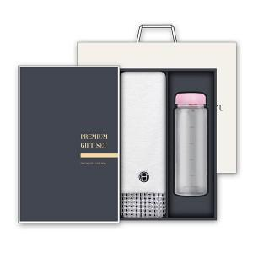

【상세/제작정보】 | <p><span style="font-size: 14pt;">수건 나염인쇄 및 보틀 1도 인쇄 포함&nbsp;</span></p>

【인쇄/포장옵션】 | 실크, 자수 / 케이스+쇼핑백

【공급단가】 | 수량 | 50~ | 100~ | 500~ | 1,000~ | 3,000~
*VAT별도 | 단가 | 10,140원 | 9,590원 | 9,120원 | 8,890원 | 8,730원

【상품 URL】 | https://www.synergygift.co.kr:443/src/goods_detail.php?gdno=22857

